查看debug信息
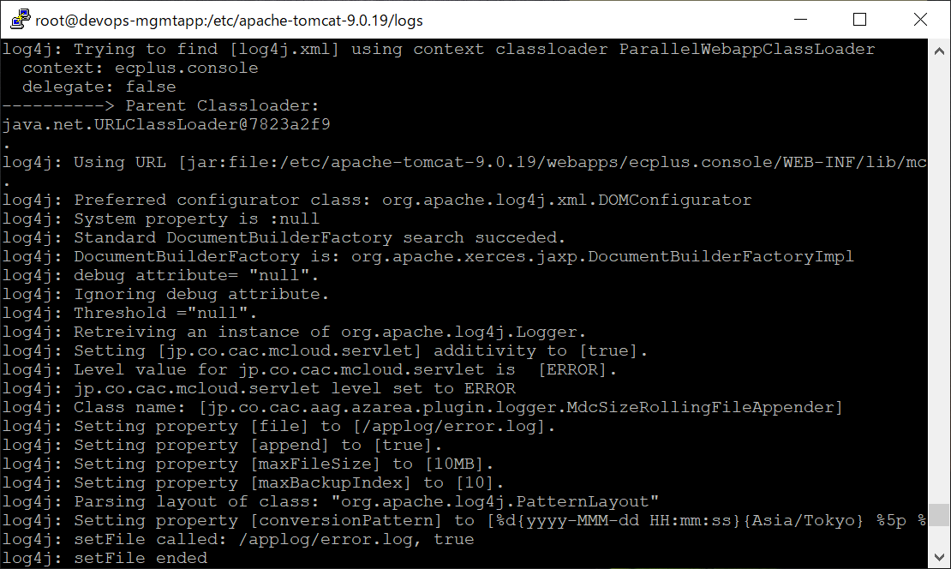
eclipse的情况
 | 在debug参数里加上-Dlog4j.debug
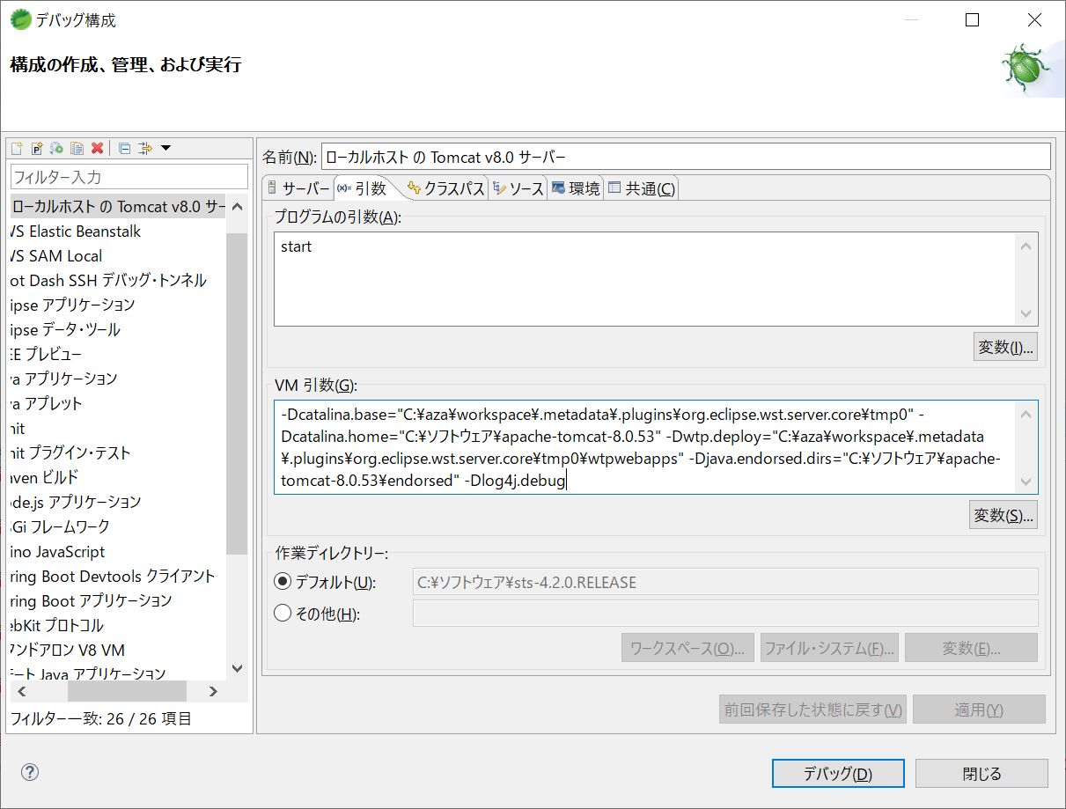



linux的情况

 | vi /etc/apache-tomcat-9.0.19/bin/catalina.sh
 | 任何地方加上
 | JAVA_OPTS="$JAVA_OPTS -Dlog4j.debug"

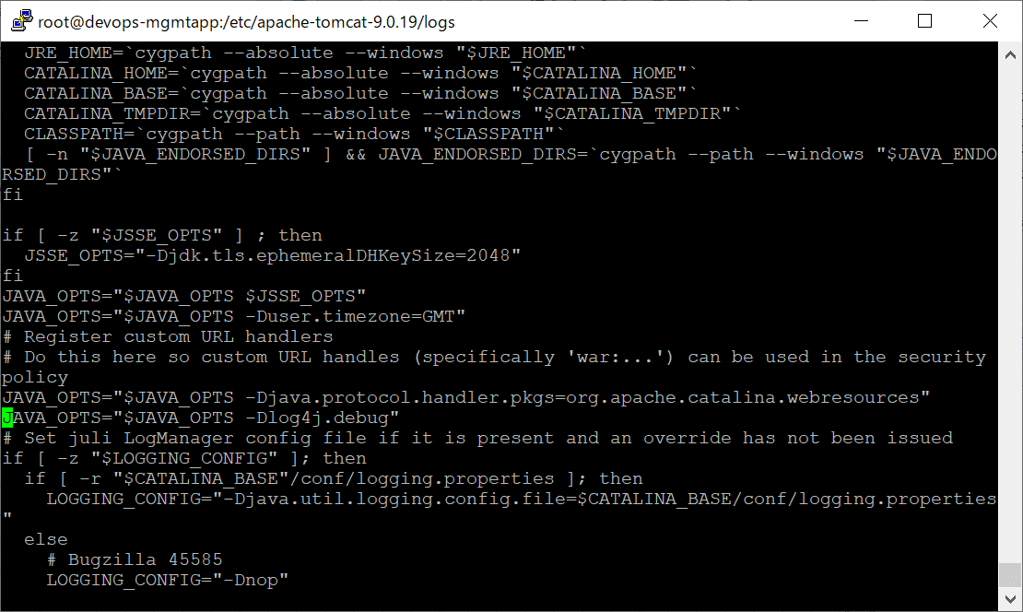

 | cat /etc/apache-tomcat-9.0.19/logs/catalina.out

log4j.xml
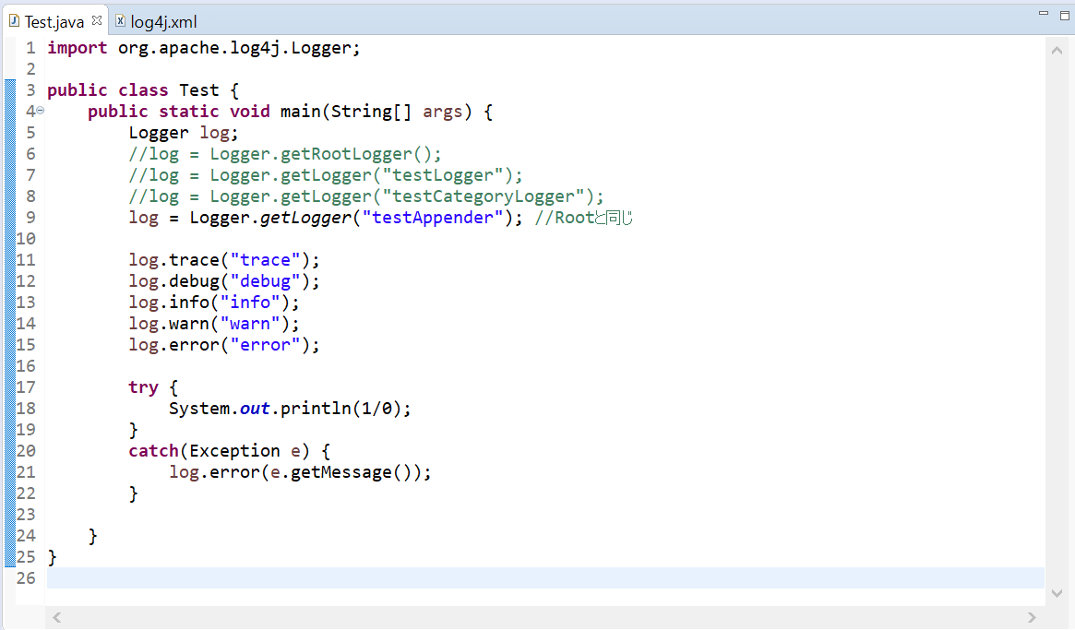
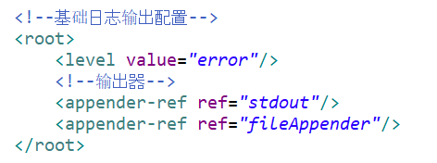
初始化
log出力
Logger.getRootLogger();的情況，
配置了输出log的级别为error，输出的方式为“stdout”和“fileAppender” Appender中的方式
见sheet“level”

<?xml version="1.0" encoding="UTF-8" ?>
<!DOCTYPE log4j:configuration SYSTEM "log4j.dtd">
<log4j:configuration xmlns:log4j='http://jakarta.apache.org/log4j/'>

<!-- 控制台输出 -->
<appender name="stdout" class="org.apache.log4j.ConsoleAppender">
<layout class="org.apache.log4j.PatternLayout">
<param name="ConversionPattern" value="%d %p [%c] - %m%n"/>
</layout>
<filter class="org.apache.log4j.varia.LevelRangeFilter">
<!--最小级别-->
<param name="LevelMin" value="DEBUG"/>
</filter>
</appender>

<!-- 系统启动日志输出文件 -->
<appender name="fileAppender" class="org.apache.log4j.DailyRollingFileAppender">
<param name="Encoding" value="UTF-8"/>
<param name="File" value="D:\logs\\system.log"/>
<param name="DatePattern" value="'.'yyyy-MM-dd"/>
<layout class="org.apache.log4j.PatternLayout">
<param name="ConversionPattern" value="%d %p [%c] - %m%n"/>
</layout>
<filter class="org.apache.log4j.varia.LevelRangeFilter">
<!--最小级别-->
<param name="LevelMin" value="INFO"/>
</filter>
</appender>

<!-- 测试 category 配置节 -->
<appender name="testCategoryAppender" class="org.apache.log4j.DailyRollingFileAppender">
<param name="File" value="D:\logs\\test_category_logs.log"/>
<param name="DatePattern" value="'.'yyyy-MM-dd-HH'.log'" />
<layout class="org.apache.log4j.PatternLayout">
<param name="ConversionPattern" value="%d %p [%c] - %m%n"/>
</layout>
<filter class="org.apache.log4j.varia.LevelRangeFilter">
<!--最小级别-->
<param name="LevelMin" value="INFO" />
</filter>
</appender>

<!-- 测试 logger 配置节 -->
<appender name="testAppender" class="org.apache.log4j.DailyRollingFileAppender">
<param name="File" value="D:\logs\\test_logger_logs.log"/>
<param name="DatePattern" value="'.'yyyy-MM-dd-HH'.log'" />
<layout class="org.apache.log4j.PatternLayout">
<param name="ConversionPattern" value="%d %p [%c] - %m%n"/>
</layout>
<filter class="org.apache.log4j.varia.LevelRangeFilter">
<!--最小级别，小于 error 级别错误将不输出-->
<param name="LevelMin" value="ERROR" />
</filter>
</appender>

<!--自定义日志输出配置，additivity=是否继承 root 配置-->
<category name="testCategoryLogger" additivity="false">
<level value="INFO"></level>
<appender-ref ref="testCategoryAppender"></appender-ref>
<appender-ref ref="stdout"></appender-ref>
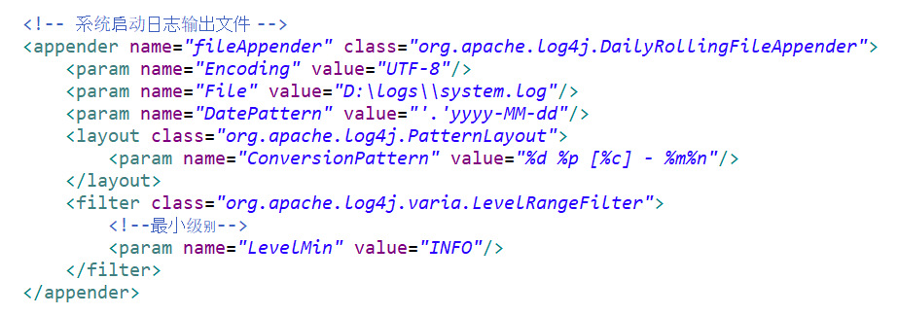
name用于给ROOT，category，logger调用；
class決定了出力到哪里，
ConsoleAppender: 日志输出到控制台；
FileAppender：输出到文件；
RollingFileAppender：输出到文件，文件达到一定阈值时，自动备份日志文件;
DailyRollingFileAppender：可定期备份日志文件，默认一天一个文件，也可设置为每分钟一个、每小时一个；
WriterAppender：可自定义日志输出位置。
ConversionPattern配置出力的格式
%n - 换行
%m - 日志内容
%p - 日志级别(FATAL， ERROR，WARN， INFO，DEBUG or custom)
%r - 程序启动到现在的毫秒数
%t - 当前线程名
%d - 日期和时间, 一般使用格式 %d{yyyy-MM-dd HH:mm:ss， SSS}
%l - 输出日志事件的发生位置， 同 %F%L%C%M
%F - java 源文件名
%L - java 源码行数
%C - java 类名，%C{1} 输出最后一个元素
%M - java 方法名
</category>
<!--自定义日志输出配置，additivity=是否继承 root 配置-->
<logger name="testLogger" additivity="false">
<!--级别-->
<level value="DEBUG"></level>
<!--输出器-->
<appender-ref ref="testAppender"></appender-ref>
<appender-ref ref="stdout"></appender-ref>
</logger>

<!--基础日志输出配置-->
<root>
<level value="error"/>
<!--输出器-->
<appender-ref ref="stdout"/>
<appender-ref ref="fileAppender"/>
</root>

</log4j:configuration>

log4j.properties
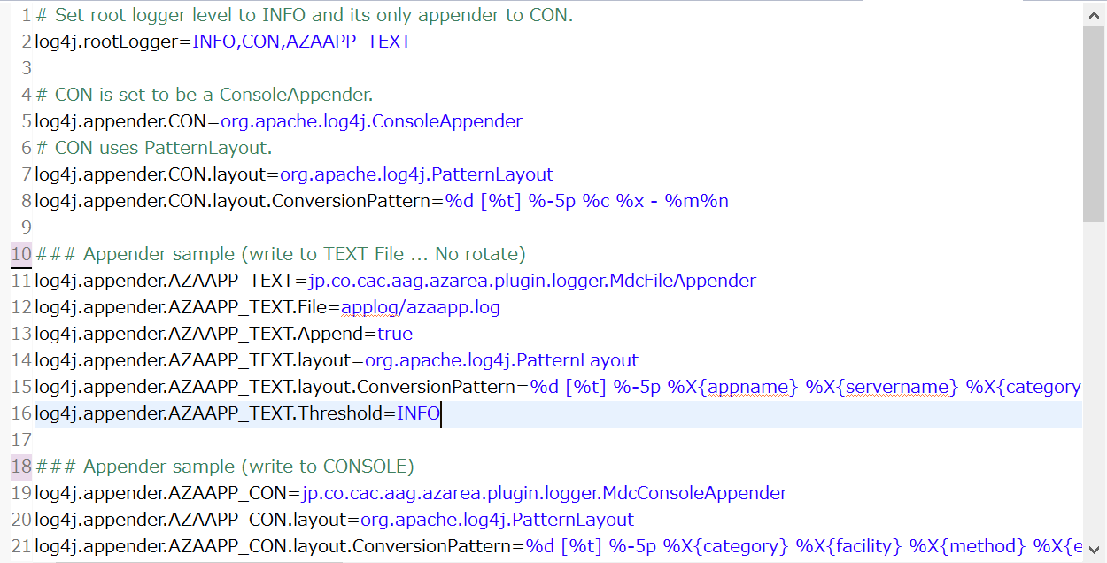
表示root的出力级别为info，使用的appender为CON和AZAAPP_TEXT
相当于log4j.xml中logger的配置
log4j.additivity是 子Logger 是否继承 父Logger 的 输出源（appender） 的标志位。具体说，默认情况下 子Logger 会继承 父Logger 的appender，也就是说 子Logger 会在 父Logger 的appender里输出。若是additivity设为false，则 子Logger 只会在自己的appender里输出，而不会在 父Logger 的appender里输出。
jp.co.cac.ecplus.console模块的配置

